Schacht DN 2500
 | Planungshilfe für schalungserhärtete Schachtunterteile DN 2500

Bauvorhaben |  | Baustelle Musterstraße Los 8a |  |  |  |  | Bauherr |  | 123456

Planer |  | Ingenieurbüro Musterbau |  |  |  |  | Baufirma |  | Stadtwerke Musterhase

Ersteller |  | Max Mustermann |  |  |  |  | Schachtnr. |  | Tiefbau Musterbaggerei

Schachtunterteil:
Schachtgröße |  | DN |  | 2500 | [mm] |  | Wandstärken |  | t | (Wandstärke) | 450 | [mm]
Bauhöhe |  | h | (mindestens) | 1050 | [mm] |  |  |  | t3 | (Bodenplatte) | 200 | [mm]
 |  | hges | (mindestens) | 1250 | [mm] | → | Gewicht* |  | hges | 1250 mm | 11.0 | [t]
 |  | hges | (gewählt) | 1250 | [mm] | → |  |  | hges | 1250 mm | 11.0 | [t]

Rohranschlüsse:
 |  | Material |  | DN | Position |  | Höhen-versatz | Hinweise:
 |  |  |  | [mm] | [gon] |  | [mm]
Auslauf |  |  |  |  | 0 |  |  | Die Position für den Auslauf liegt immer bei 0 gon.
Zulauf 1
Zulauf 2
Zulauf 3

Skizze:
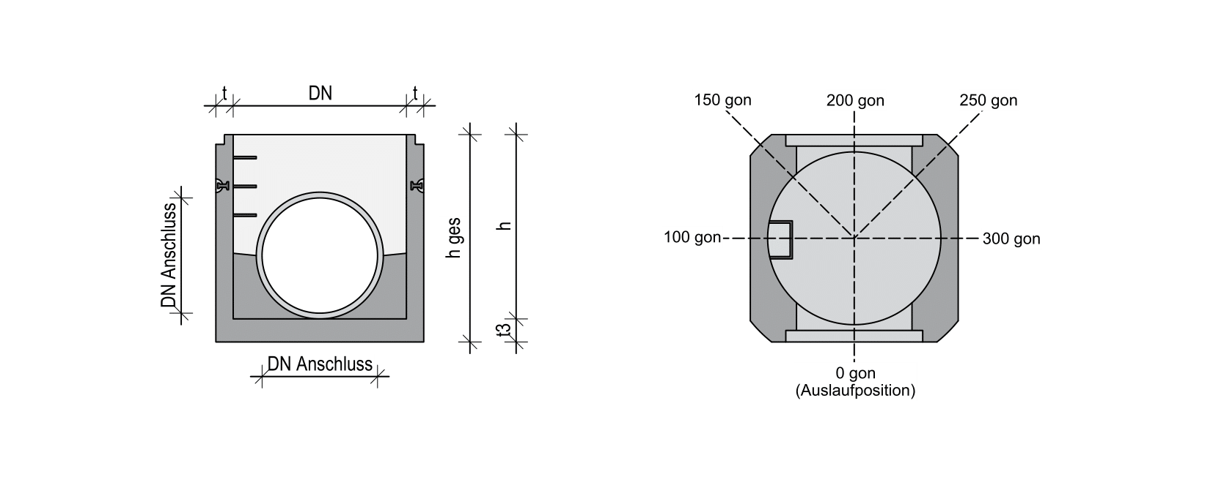

Information:
* Gewichtsangaben beziehen sich auf eine reguläre Schachtausführung nach DIN EN 1917 sowie DIN 4034-1 und können durch z.B. Abstürze vom anggebenden Gewicht abweichen. Planen Sie ausreichend Hubkraft ein.
Ihr Schacht ist nicht konfigurierbar? Gerne finden wir mit Ihnen eine Lösung für Ihr Projekt!
Unsere Ansprechpartner stehen Ihnen jederzeit zur Verfügung.
Betonwerk Bieren • Schachtplanungshilfe • Version 1.0 • Sie haben Fragen? |  |  |  |  |  |  |  |  | https://betonwerk-bieren.de/kontakt/

